15 point
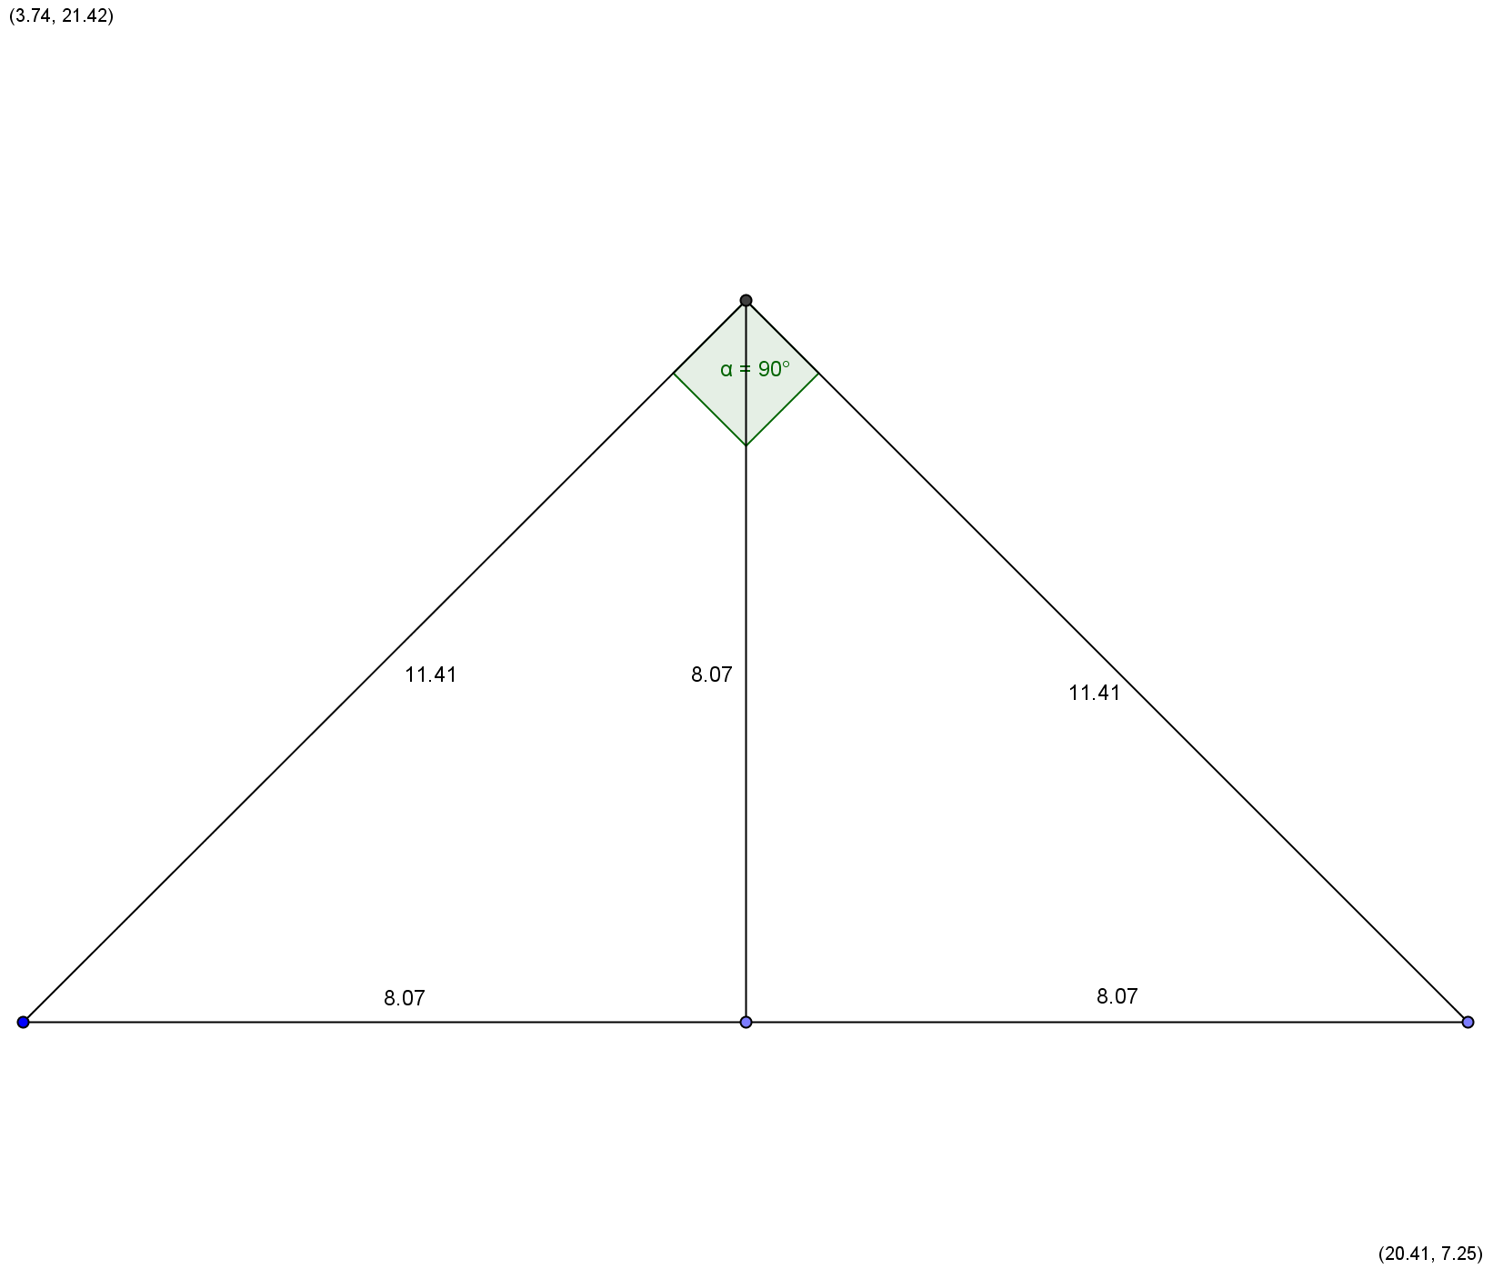
Hvor høj bliver bunken af sand?
 | Målsøgning
Den bliver: |  | 8.07 | m

Udgravningen har trapezform: |  |  | 5.50 | m² som er udgravningens grundflade.
Udgravningens rumfang: |  |  | 550 | m³

Højde og radius er lige store fordi der er tale om to ligebenede trekanter - se tegningen
Trapez |  |  | Cirkel målsøgningshjælper |  |  | Kegle målsøgning

Højde | 0.50 | m | Radius | 8.07 | m | Højde | 8.07 | m
Længde a | 10.00 | m | Diameter | 16.14 | m | Grundfladeareal | 204.51 | m²
Længde b | 12.00 | m | Areal | 204.51 | m²
Areal | 5.50 | m² | Omkreds | 50.69 | m | Rumfang | 550.00 | m³

